VSF-di chuyen
Họ tên | Ngày xuống xưởng | Số lần xuống xưởng | Vị trí | Chi phí | evd
Nguyễn Quỳnh Hoa | 2026-11-08 | 1 | Trịnh Văn Bô - Nam Từ Liêm | 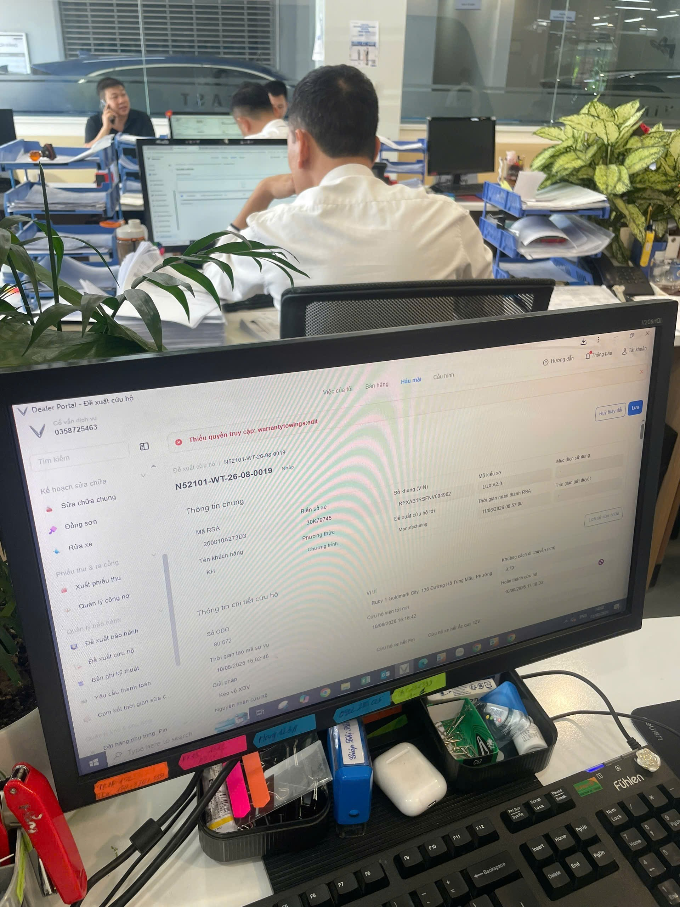 147.000 VND | 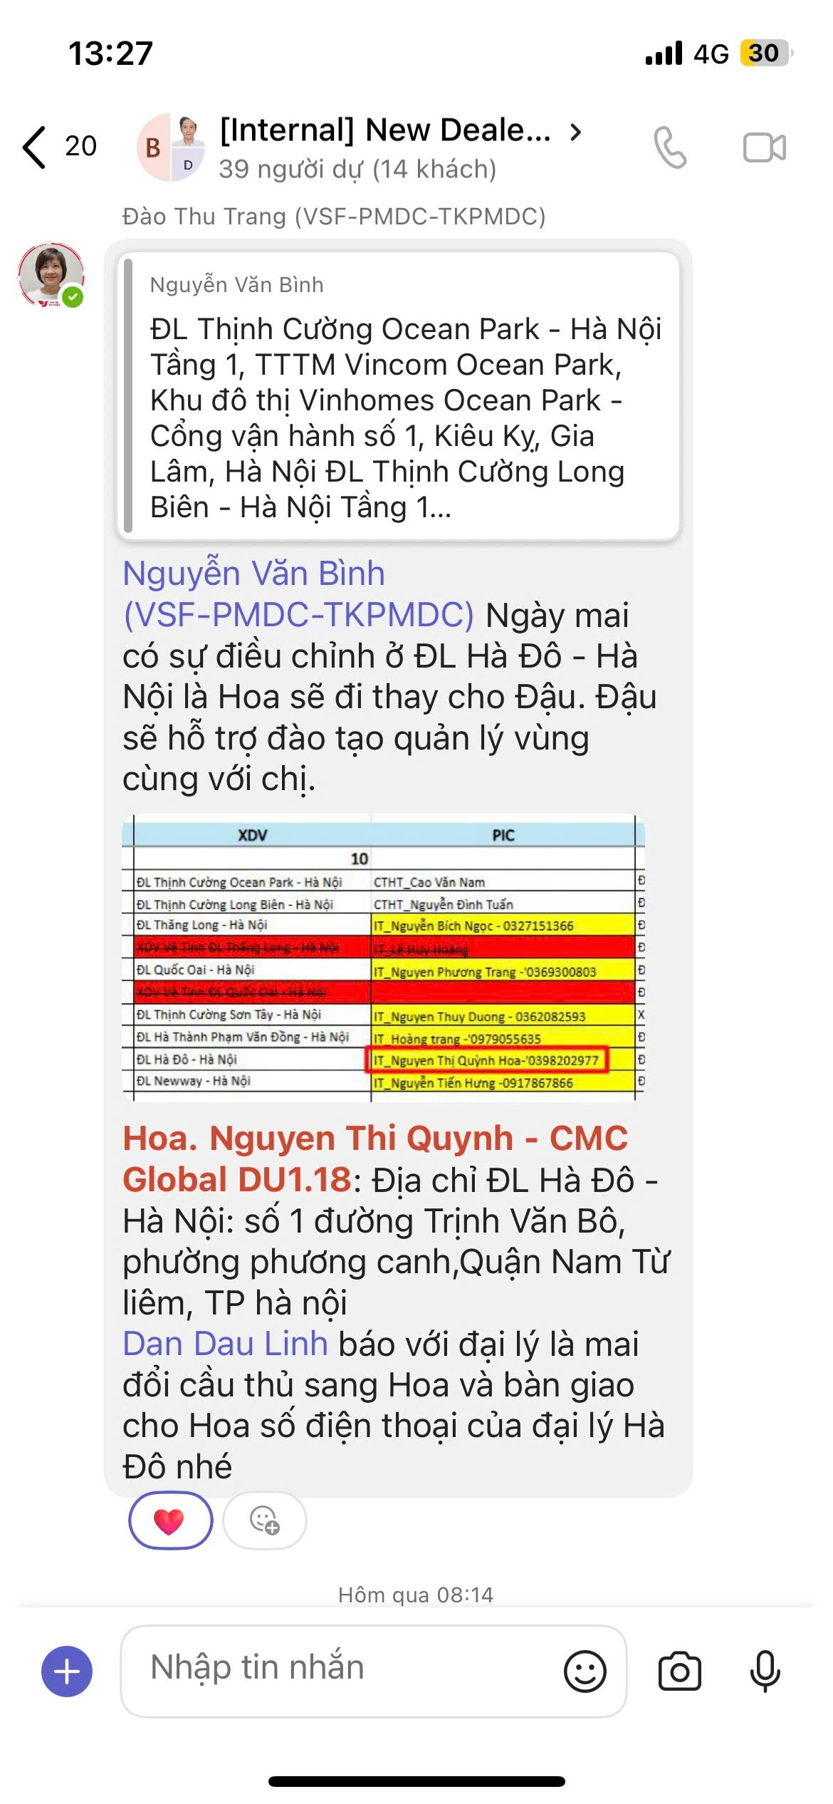 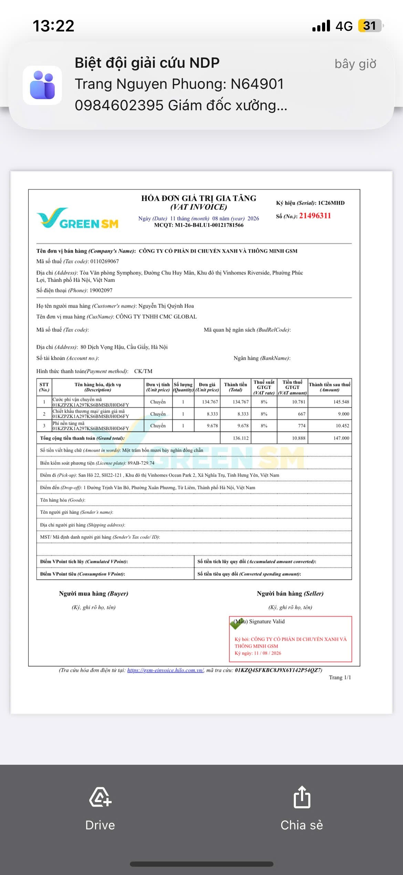
Nguyễn Thuỳ Dương | 01/08/2026; | 6 | Phúc Thọ - Hà Nội | Tự di chuyển bằng xe máy | 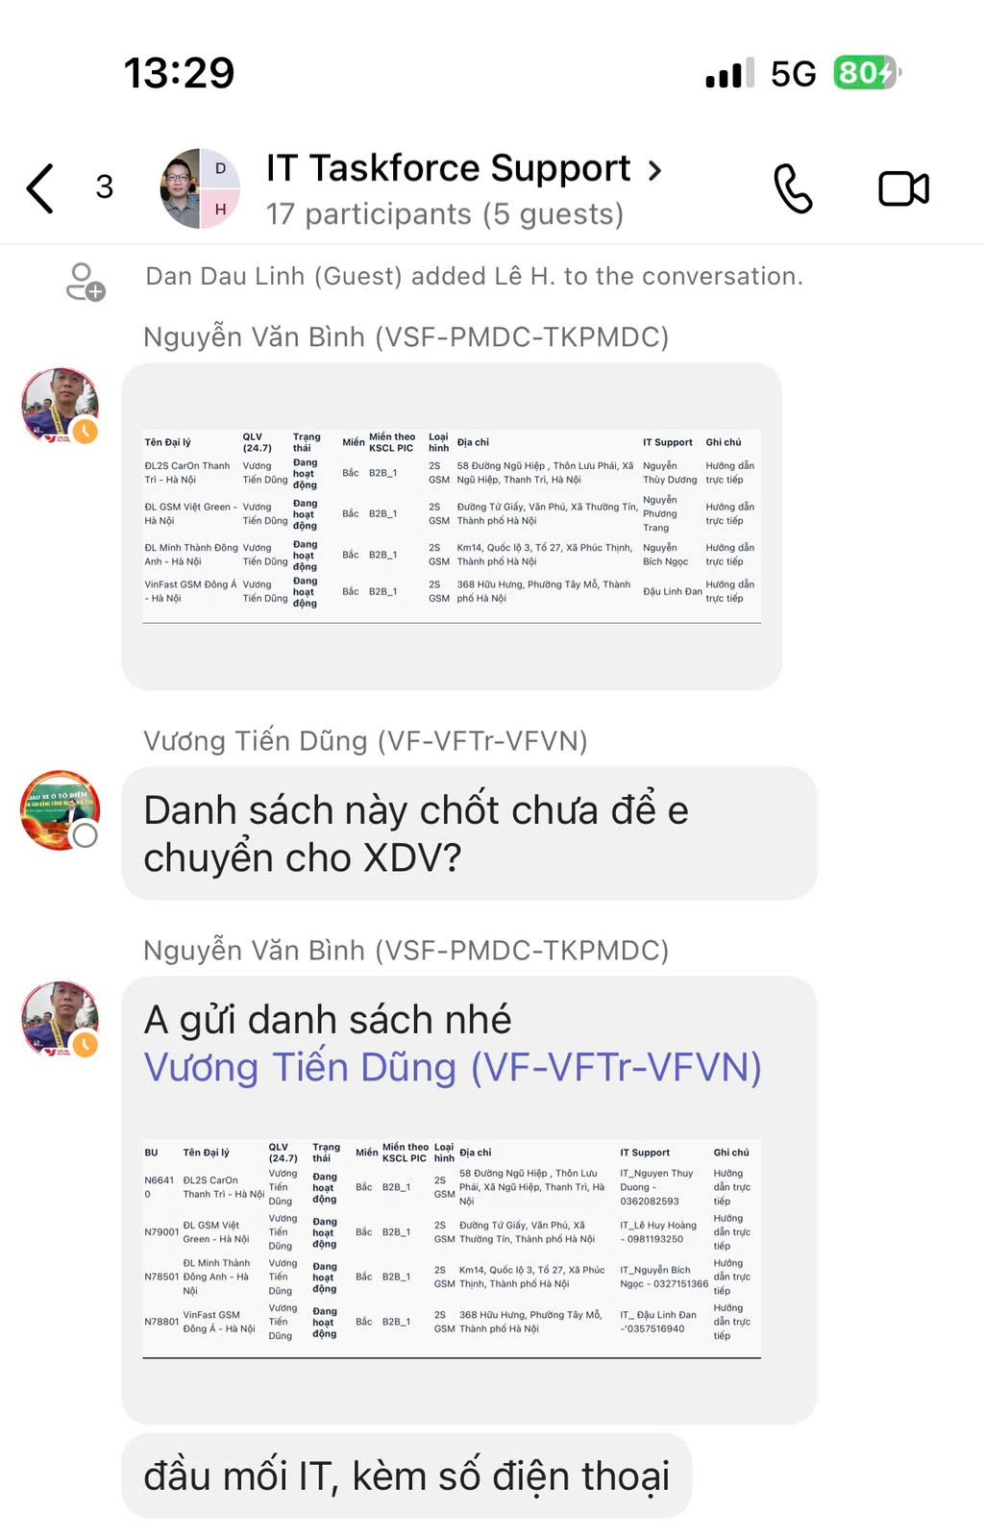
 | 03/08/2026;
 | 04/08/2026;
 | 05/08/2026;
 | 11/8/2026; |  | Sơn Tây - Hà nội
 | 12/8/2026; |  | THanh Trì - Hà Nội

Hoàng Thị Trang | 2026-11-08 | 1 | Phạm Văn Đồng - Hà nội | Tự di chuyển bằng xe máy | 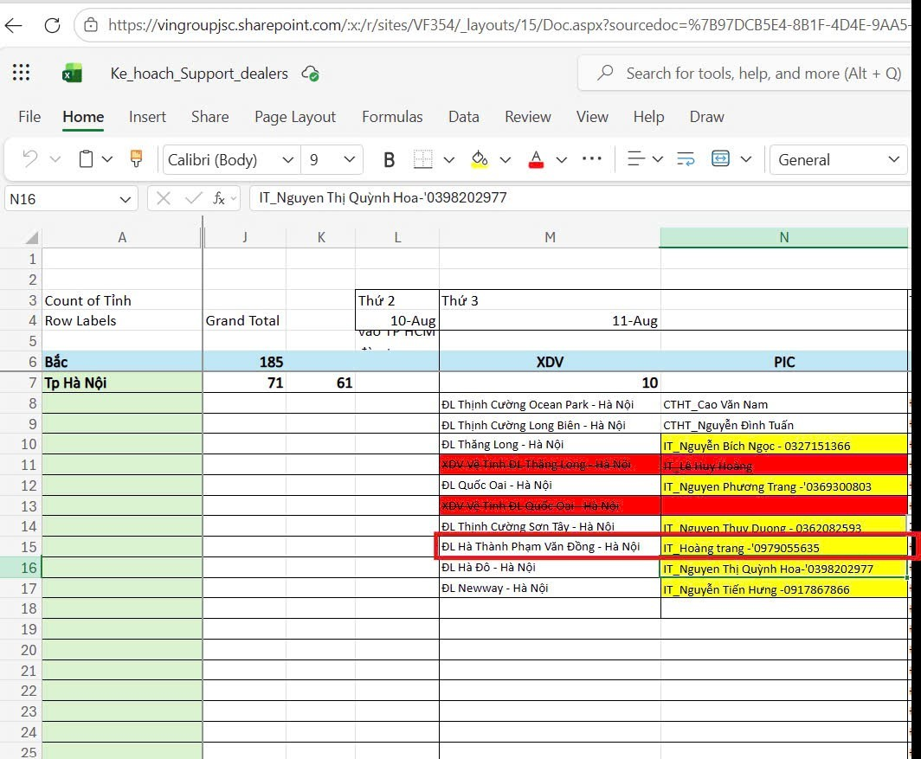

Process
